FORMATO AROS
ANALISIS DE RIESGO POR OFICIO SIMEX S.A.S ÁREA DE ENSAMBLE

DEPENDENCIA: Producción |  |  | DENOMINACION DEL CARGO: Ensamble Prensas | FECHA DE ELABORACIÓN:
ELABORADO POR: Kelly Johanna Herrera, Vanessa Pino Giraldo |  |  | RIESGOS POTENCIALES: Trauma por atrapamiento en prensa, Trauma acumulativo osteomuscular por movimientos repetitivos, Posiciones prolongadas sentado, Manipulación de cargas, Daño auditivo, Traumas en el cuerpo por caídas al mismo nivel.
OBJETIVO DEL PROCESO: Ejecutar las operaciones asignadas por su jefe inmediato cumpliendo con las especificaciones establecidas en la gama de fabricación y el estándar de producción para obtener un producto con la calidad requerida y de manera oportuna. Cumpliendo las especificaciones establecidas en el producto y las buenas prácticas de manufactura, orden, control y calidad que requiere el proceso para cumplir con la eficacia de la gestión. |  | OFICIO: Operario en Prensas |  | ACTIVIDAD ANALIZAR: 1. Reunion de inicio del proceso 2. Empalme de entrega del puesto 3. Recibir envase o producto 4. Realizar el ensamble del producto 5. Revisar, empacar y embalar la producción
SERVIDOR (ES) QUE APOYARON LA CONSTRUCCIÓN DE LA INFORMACIÓN: Arelis Cuartas Blandón - Operaria de Ensamble
HERRAMIENTAS, EQUIPO Y/O MATERIALES, CON LOS CUALES INTERACTUA EL SERVIDOR:
ELEMENTOS DE PROTECCIÓN PERSONAL: Protectores auditivos, Botas de seguridad con puntera, Gorro de tela, manga de tela, guantes de nitrilo latex, guantes de seda.
ÁREA DE ENSAMBLE
PROCESO | DESCRIPCION DE LA ACTIVIDAD REALIZADA EN EL PUESTO DE TRABAJO | SECUENCIA DE PASOS O TAREAS PARA REALIZAR LA ACTIVIDAD | PELIGROS POTENCIALES | RECOMENDACIONES | ESTANDAR DE TRABAJO SEGURO
 |  |  |  | CONDICIÓN | PERSONA
PRENSA | 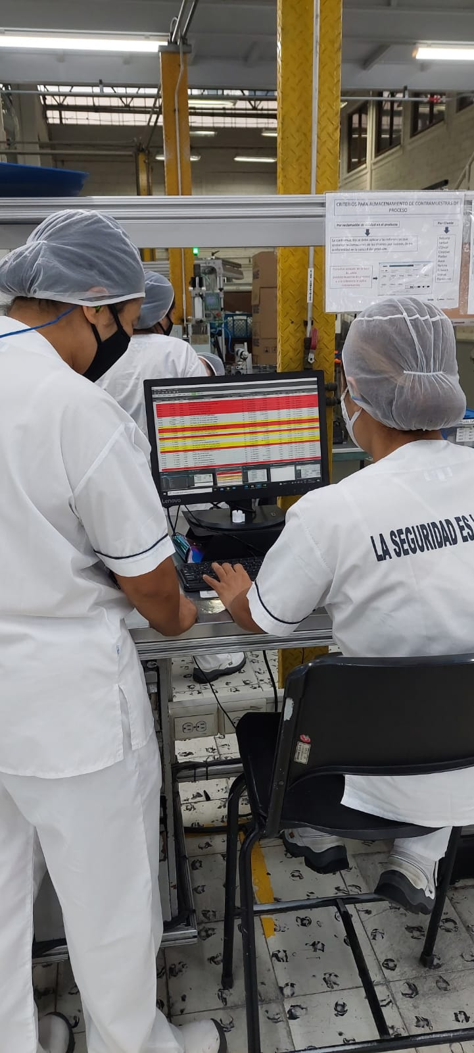 1. Reunión de inicio del proceso con operaria líder para la asignación del trabajo | Confirmar el estado del proceso | 1.1 Dificultad en la comunicación entre las personas | 1.1.1 Capacitación sobre comunicación asertiva 1.2.1 Realizar supervisión cercana a los operarios para verificar la adherencia a los instructivos | 1.2.1.1 Realizar el empalme con el compañero del turno anterior, atienda las recomendaciones de la operaria líder. 1.2.1.2 Organizar el puesto de trabajo. Limpiar la mesa con papel toalla y alcohol al 70% 1.3.1. Realizar la Inspección diaria a todas las piezas de la máquina, que todos las partes se encuentran en buen estado y bien ajustadas. (Embolo, topes y dispositivo de fijación). 1.3.2. Hacer énfasis en que la prensa quede estable. De lo contrario informar al mecánico para que coloque el dispositivo de fijación. 1.3.3. Notificar a la operaria líder inmediatamente cualquier anomalía que le observe a la maquina durante la inspección diaria.
 |  | Dar a conocer las actividades pendientes por realizar y las observaciones que se deben tener en cuenta para dar cumplimiento con la calidad del producto.
 | 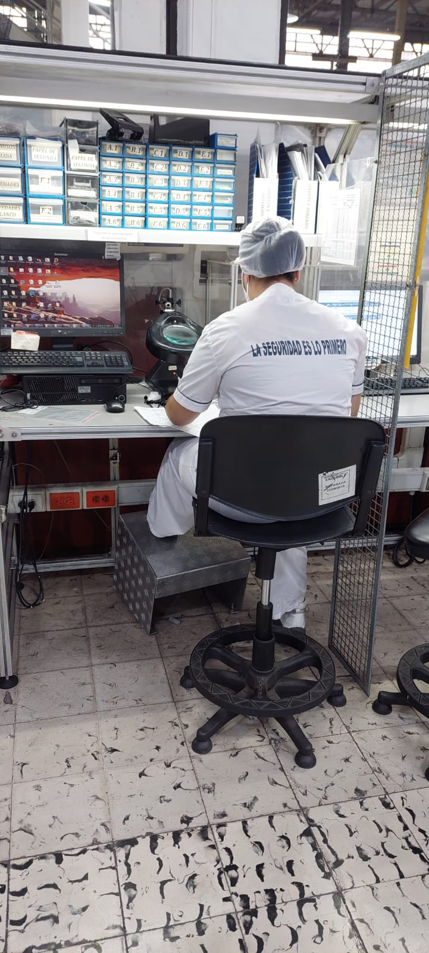 2. Empalme de entrega del puesto | Recibir el proceso sobre el cual debe realizar las operaciones asignadas | 1.2 Daños en producción
 |  | Inspeccion de seguridad de la prensa | 1.3 Daño de máquinas
 | 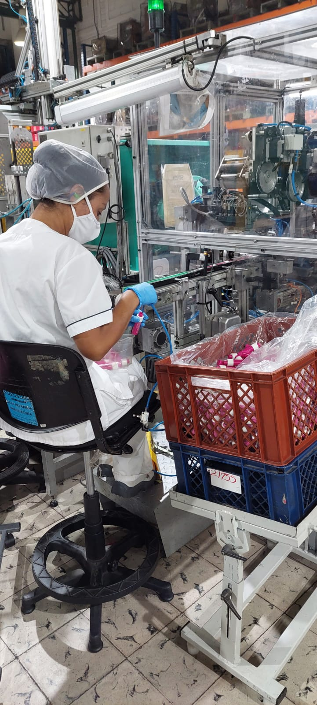 3. Recibir envase o producto | Validar que el producto cumpla la calidad y especificaciones establecidas en el proceso, revisando sus componentes, insumos de empaque, herramientas del proceso, desviaciones aprobadas, muestras límites y tiquetes con los cuales se identifica la producción. | 3.1. Condiciones de Seguridad: Golpes por objetos 3.2. - 3.3. -3.4. Biomecánico: Otras posturas (hiperextensión, cuclillas y posiciones incomodas) | 3.2. Capacitación en manipulación de cargas, higíene postural 3.3. Implementar el programa para pausas activas 3.4. Realizar mantenimiento preventivo y correctivo de ayudas mecánicas para manipulación de cargas. | 3.1.1. Absténgase de trabajar con ropa holgada y accesorios en cuello y manos 3.1.1. Comunique cualquier anomalía que detecte durante el recorrido 3.1.1. Extreme la concentración durante el desarrollo de la actividad 3.1.1. Maneje el carro a velocidad moderada, evite correr con el carro 3.2.1. Siempre que se encuentre de pie mantenga el abdomen contraído y separe sus pies de manera que se sienta cómodo 3.2.1. Cuando deba realizar cambios de dirección hagalo integralmente con todo el cuerpo. 3.2.1. Ubique una pierna delante de la otra y doble las rodillas quedando cerca del objeto, tomelo y levantese estirando las rodillas. 3.2.1. La barbilla debe permanecer adentro para que el cuello y la cabeza sigan en linea recta de la columna 3.2.1. Utilice ayudas mecánicas para transportar las cargas hacia el puesto de trabajo 3.3.1. Realice las pausas activas 3.4.1. Verifique el estado de las ayudas mecánicas, informe cualquier daño de inmediato a la operaria líder. 3.4.1. Utilice los soportes asignados para cajas y canastas en cada puesto

 | 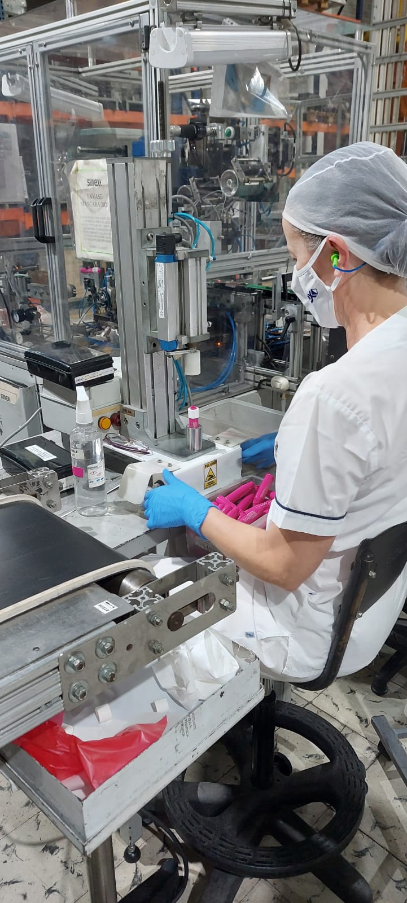 4. Realizar ensamble del producto | Cumplir con las especificaciones técnicas del producto y calidad durante todo el proceso. | 4.1. Movimientos repetitivos (fatiga, lesiones de músculos y tendones como tenosinovitis, epicondilitis, síndrome del túnel del carpo, etc) | 4.1.1. Implementar el programa para pausas activas 4.1.2. Interrumpir por periodos de tiempo la exposición, mediante la rotación del personal o tareas durante la jornada laboral 4.1.3. Realizar evaluaciones de puestos de trabajo 4.1.4. Realizar la evaluación médica osteomuscular periódica. | 4.1.1. Revisión y correción de las posturas y movimientos realizados en la labor, acompañado por un expecto 4.1.2 Realizar rotación de puesto de trabajo y/o actividad, de manera mas frecuente en el turno 4.1.3 Realizar las pausas activas 4.1.4 Asistir cumplidamente a las evaluaciones médicas que realice el área de SST 4.1.5 Participar activamente de la evaluación de puesto de trabajo que realice el área de SST
 |  | Cumplir con el orden, control, aseo y calidad de las actividades programadas y necesarias para la elaboración y ensamble de los productos. | 4.2. Atrapamiento de manos y/o dedos al realizar el ensamble del producto con la prensa | 4.2.1. Evaluar y rediseñar el tamaño o el proceso con la prensa con respecto al producto. 4.2.2. Continuar con el programa entrenamiento del personal en los procesos. 4.2.3. Realizar supervisión estrecha al personal para verificar adherencia a los instructivos de trabajo 4.2.4. Mantener las Guardas de seguridad al sistema doble comando. 4.2.5. Realizar mantenimiento preventivo y correctivo de prensas | 4.2.1 Opere la máquina sólo cuando esté autorizado y ha recibido el entrenamiento 4.2.1. Mantenga la concentración durante la operación de la máquina 4.2.1. Mantenga una segura coordinación de los movimientos 4.2.1. La superficie de trabajo libre de elementos ajenos al trabajo. 4.2.1. Tome los articulos por los extremos, asi se evitan atrapamientos 4.2.1. Realizar la Inspección diaria a todas las piezas de la máquina, que todos las partes se encuentran en buen estado y bien ajustadas. (Embolo, topes y dispositivo de fijación). 4.2.1. Hacer énfasis en que la prensa quede estable. De lo contrario informar al mecánico para que coloque el dispositivo de fijación. 4.2.1. Notificar a la operaria líder inmediatamente cualquier anomalía que le observe a la maquina durante la inspección diaria. 4.2.2. Participar activamente de los programas de entrenamiento y reentrenamiento 4.2.5. Informar a la operaria líder necesidades mantenimiento preventivo de las prensas. 4.2.5. Realizar inspección de seguridad antes de iniciar el proceso diariamente a la prensa, verificando que las partes móviles de las prensas funcionan correctamente.

 |  |  | 4.3. Posturas prolongadas sentado por mas del 80% de la jornada | 4.3.1. Realizar mantenimiento preventivo a las sillas de las operarias | 4.3.1. Realizar pausas activas 4.3.1. Informar cualquier deterioro de las sillas a la operaria líder 4.3.1. Utilizar el descansapies de la silla ergonómica
 |  |  | 4.4. Hipoacusia producida por ruido | 4.4. Realizar medición ambiental de ruido para verificar los niveles en el area y determinar los controles | 4.4.1. Utilizar la protección auditiva mientras permanezca en el área de producción 4.4.1. Asista a los controles médicos emanados por el área de SST
 | 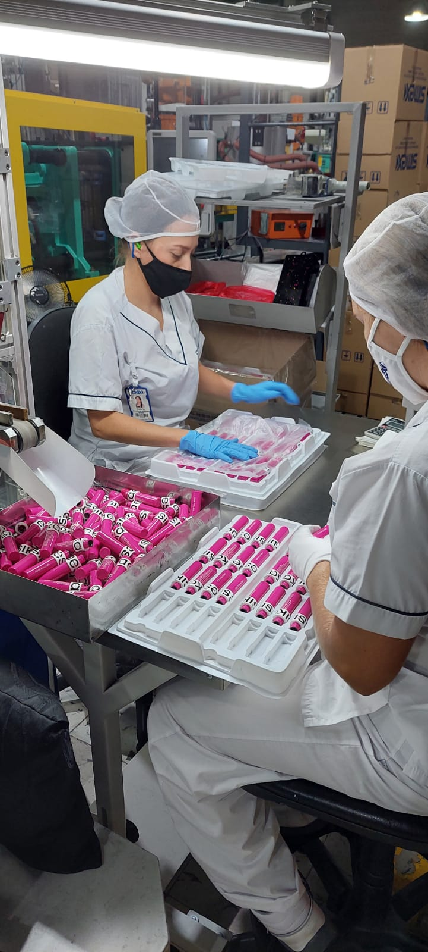 5. Revisar, empacar y embalar la producción | Identificar y registrar las actividades realizadas en cada proceso. | 5.1. Biomecánico: Otras posturas (hiperextensión, cuclillas y posiciones incomodas) para ubicar cajas con producto terminado (peso no supera los 10 kilos) | 5.1.1. Realizar evaluaciones de puestos de trabajo 5.1.2. Realizar la evaluación médica osteomuscular periódica. | 5.1.1. Siempre que se encuentre de pie mantenga el abdomen contraído y separe sus pies de manera que se sienta cómodo 5.1.1. Cuando deba realizar cambios de dirección hagalo integralmente con todo el cuerpo. 5.1.1. Ubique una pierna delante de la otra y doble las rodillas quedando cerca del objeto, tomelo y levantese estirando las rodillas. 5.1.1. La barbilla debe permanecer adentro para que el cuello y la cabeza sigan en linea recta de la columna
 |  |  | 5.2. Posturas prolongadas sentado por mas del 80% de la jornada | 5.2.1. Realizar mantenimiento preventivo a las sillas de las operarias | 5.2.1. Realizar pausas activas 5.2.1. Informar cualquier deterioro de las sillas a la operaria líder 5.2.1. Utilizar el descansapies de la silla ergonómica
ELABORADO POR: |  |  | CARGO: | FIRMA:

